상품제안서
라미 사파리 수성펜(오버로드ver) | 상품코드: S42667

 |  |  |  |  |  |  | 02-713-8555 | www.synergygift.co.kr
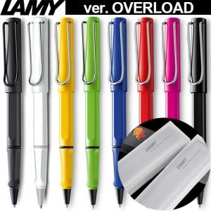 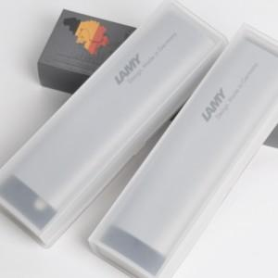

【상세/제작정보】

【인쇄/포장옵션】 | 레이저, 풀칼라 / 포장지포장

【공급단가】 | 수량 | 20~ | 50~ | 100~ | 300~ | 500~
*VAT별도 | 단가 | 30,100원 | 28,300원 | 27,500원 | 26,580원 | 26,090원

【상품 URL】 | https://www.synergygift.co.kr:443/src/goods_detail.php?gdno=42667

